Sheet1
NINETYNINE 유니폼 주문서

*전사 제품은 맞춤 제작이므로 선결제 후 진행 해드립니다 *제작기간은 2주 입니다(명단 및 디자인 최종확정 후 2주,추가건도 동일) *본사기준 성수기 시즌 납기일은 3주 입니다(별도연락 드림)
팀 정보
팀명 |  |  | 담당자 |  | 연락처
주소 |  |  |  |  | E-mail

유니폼 주문
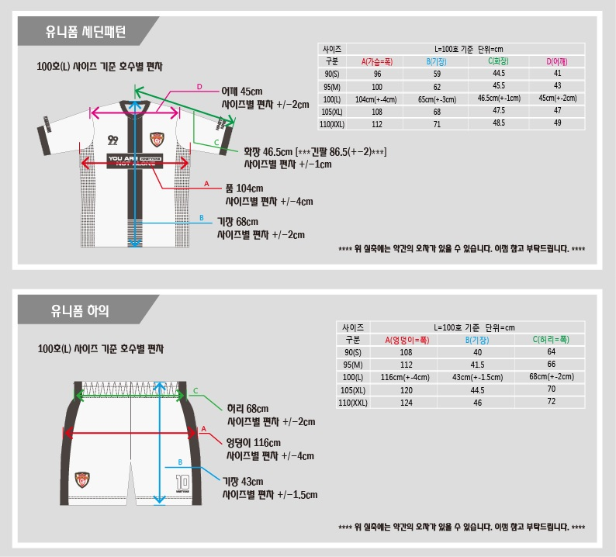 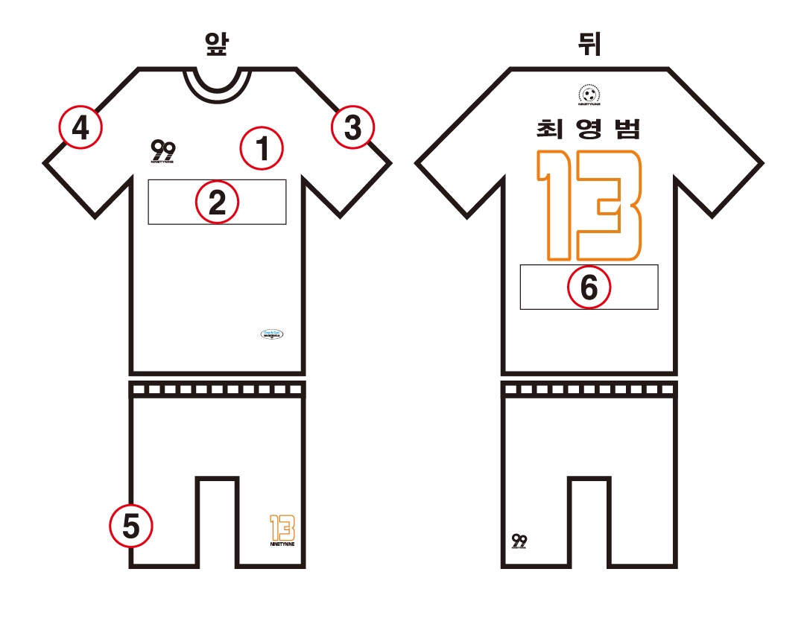

*기타
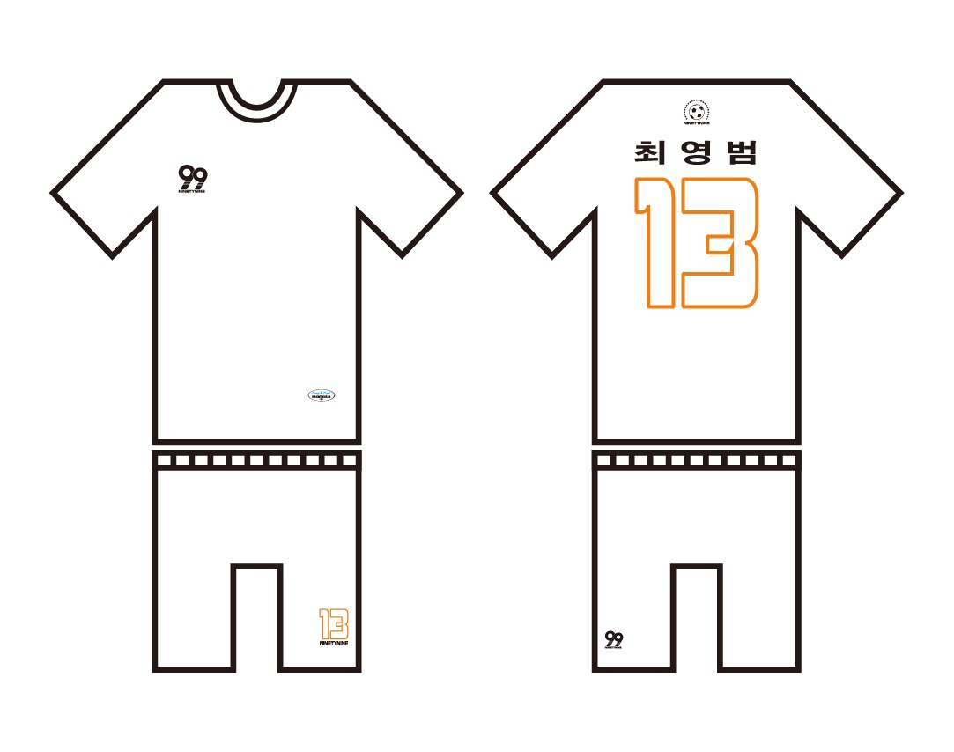

유니폼 종류 / 색상(칼라 넘버는 메인화면에 있습니다) |  |  |  |  |  |  | ←윗줄 빨강색부터 NNC-1 입니다
ex) 디자인 넘버(NND-3), 칼라 넘버(NNC-1)
파일명 기재
1 |  |  |  | 6
2 |  |  |  | 7
3 |  |  |  | 8
4 |  |  |  | 9
5 |  |  |  | 기타
※ 위 이미지 번호의 위치는 예시이며 다른 위치에 원하시는 분들은 기타 부분에 기재해 주시기 바랍니다. ※
※ 보내주시는 파일은 일러스트파일 (.ai) 로 보내주셔야 작업이 가능합니다. (jpg, png 등의 이미지 파일은 출력했을시 이미지 손상 위험이 있습니다.) ※
네임, 등번호 폰트 컬러
네임컬러 | ex)칼라 넘버(No.1) |  |  |  | 넘버컬러 | ex)칼라 넘버(No.1)
※ 유니폼 예시 이미지의 폰트와 색을 그대로 사용하시고 싶은 경우에는 '기본' 으로 기재해 주시기 바랍니다. ※
※ 나인티나인 자체 폰트는 상품사진에 있으며 이외 다른 폰트를 사용하시면 폰트파일을 함께 보내주시기 바랍니다. ※

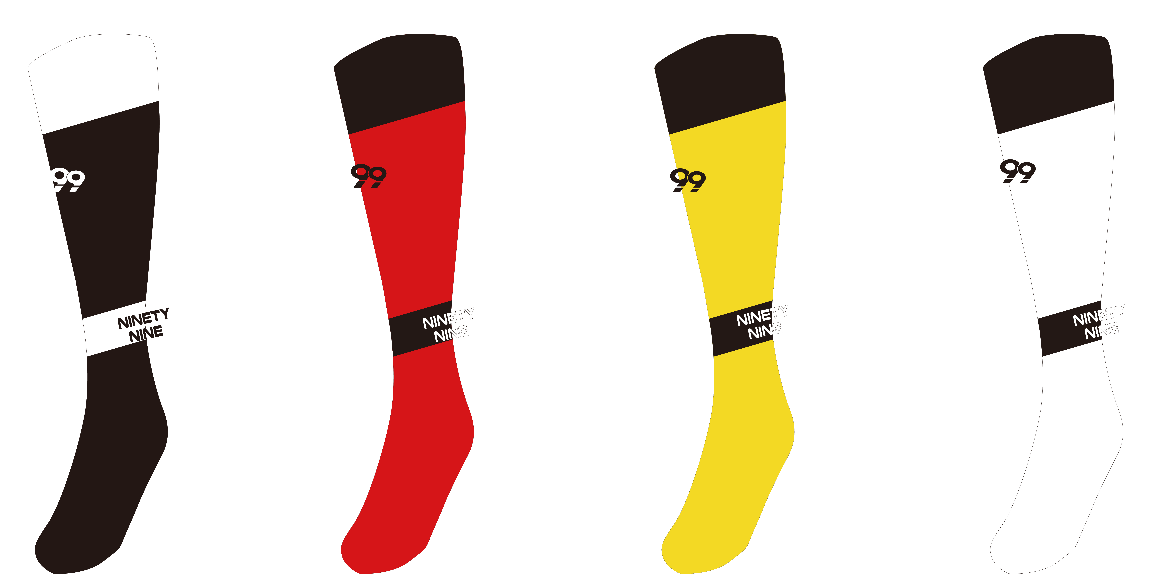 |  |  |  | 스타킹 |  | 유 / 무

 |  |  |  | 사이즈 190, 230, 260
 |  |  |  | 수량
 |  |  |  | ex) 레드 190-30개

 |  |  |  | 99'는 스타킹 앞쪽 '나인티나인 영문'은 발목 뒤쪽에 위치합니다
 |  |  |  | 색상 |  | 블랙/레드/옐로우/화이트

*문의사항: 이해안되는 부분이나 설명이 추가적으로 더 필요한 부분 등등 편하게 말씀 써주시면됩니다
*시트2에 명단 작성란 있습니다
입금계좌 |  | 1005 402 797331 우리은행 |  | 예금주 |  | 최영범(와이디스포츠)
메일주소 |  | ydsports@daum.net |  | 문의전화 |  | 070 7868 0706

